Feuil1
EXEMPLE DE CALCULS DE CHARGE DE TRAVAIL EN INTERMITTENT (Méthode Saltin et coll. 1976)

Séance 30-30 passif @100%-0% |  |  | Séance 30-15 actif @100%-50% |  | Vos choix…
NOMBRE DE TEMPS DE TRAVAIL | 1 | <- A remplir | NOMBRE DE TEMPS DE TRAVAIL | 2 | NOMBRE DE TEMPS DE TRAVAIL
TEMPS DE TRAVAIL | 30 |  | TEMPS DE TRAVAIL |  | TEMPS DE TRAVAIL
POURCENTAGE DE TRAVAIL | 100% | <- A remplir | POURCENTAGE DE TRAVAIL | 100% | POURCENTAGE DE TRAVAIL
1:1
1:1
1:1
NOMBRE DE TEMPS DE REPOS | 1 | <- A remplir | NOMBRE DE TEMPS DE REPOS | 1 | NOMBRE DE TEMPS DE REPOS
TEMPS DE REPOS | 30 |  | TEMPS DE REPOS |  | TEMPS DE REPOS
POURCENTAGE REPOS | 0% | <- A remplir | POURCENTAGE REPOS | 55% | POURCENTAGE REPOS

INTENSITE DE TRAVAIL | 50.00% |  | INTENSITE DE TRAVAIL | 85.00% | INTENSITE DE TRAVAIL
AMPLITUDE DE TRAVAIL | 200.00% |  | AMPLITUDE DE TRAVAIL | 52.94% | AMPLITUDE DE TRAVAIL

1:2
Séance 15-30 passif @100%-0% |  |  | Séance 30-15 passif @110%-0%
NOMBRE DE TEMPS DE TRAVAIL | 1 |  | NOMBRE DE TEMPS DE TRAVAIL | 2
TEMPS DE TRAVAIL | 15 |  | TEMPS DE TRAVAIL |  | Ampli. >100% | facile
POURCENTAGE DE TRAVAIL | 100% |  | POURCENTAGE DE TRAVAIL | 110% | Ampli. entre 100% et 50% | intermédiaire
NOMBRE DE TEMPS DE REPOS | 2 |  | NOMBRE DE TEMPS DE REPOS | 1 | Ampli. <50% | difficile
TEMPS DE REPOS | 30 |  | TEMPS DE REPOS
POURCENTAGE REPOS | 0% |  | POURCENTAGE REPOS | 0%
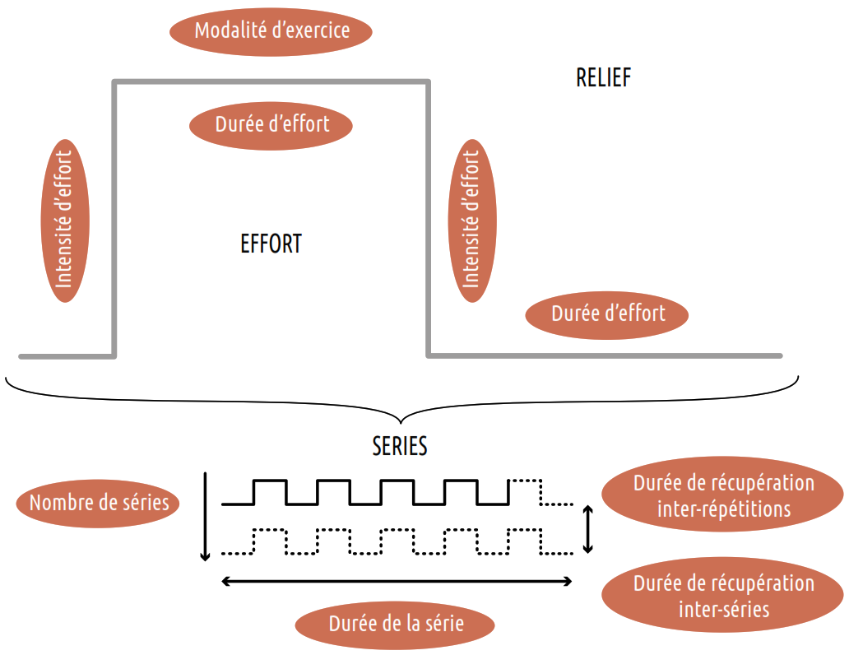
2:1
2:1
INTENSITE DE TRAVAIL | 33.33% |  | INTENSITE DE TRAVAIL | 73.33%
AMPLITUDE DE TRAVAIL | 300.00% |  | AMPLITUDE DE TRAVAIL | 150.00%

Séance 30-15 passif @100%-0% |  |  | Séance 30-30 actif @110%-50%
NOMBRE DE TEMPS DE TRAVAIL | 2 |  | NOMBRE DE TEMPS DE TRAVAIL | 1
TEMPS DE TRAVAIL | 30 |  | TEMPS DE TRAVAIL
POURCENTAGE DE TRAVAIL | 100% |  | POURCENTAGE DE TRAVAIL | 110%
NOMBRE DE TEMPS DE REPOS | 1 |  | NOMBRE DE TEMPS DE REPOS | 1
TEMPS DE REPOS | 15 |  | TEMPS DE REPOS
POURCENTAGE REPOS | 0% |  | POURCENTAGE REPOS | 60%

INTENSITE DE TRAVAIL | 66.67% |  | INTENSITE DE TRAVAIL | 85.00%
AMPLITUDE DE TRAVAIL | 150.00% |  | AMPLITUDE DE TRAVAIL | 58.82%

